Figuras
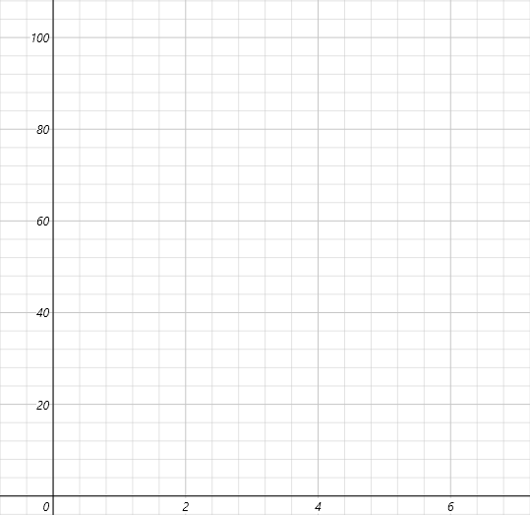

Figura 1 | TPS | Figura 2 | MAP

